Portada
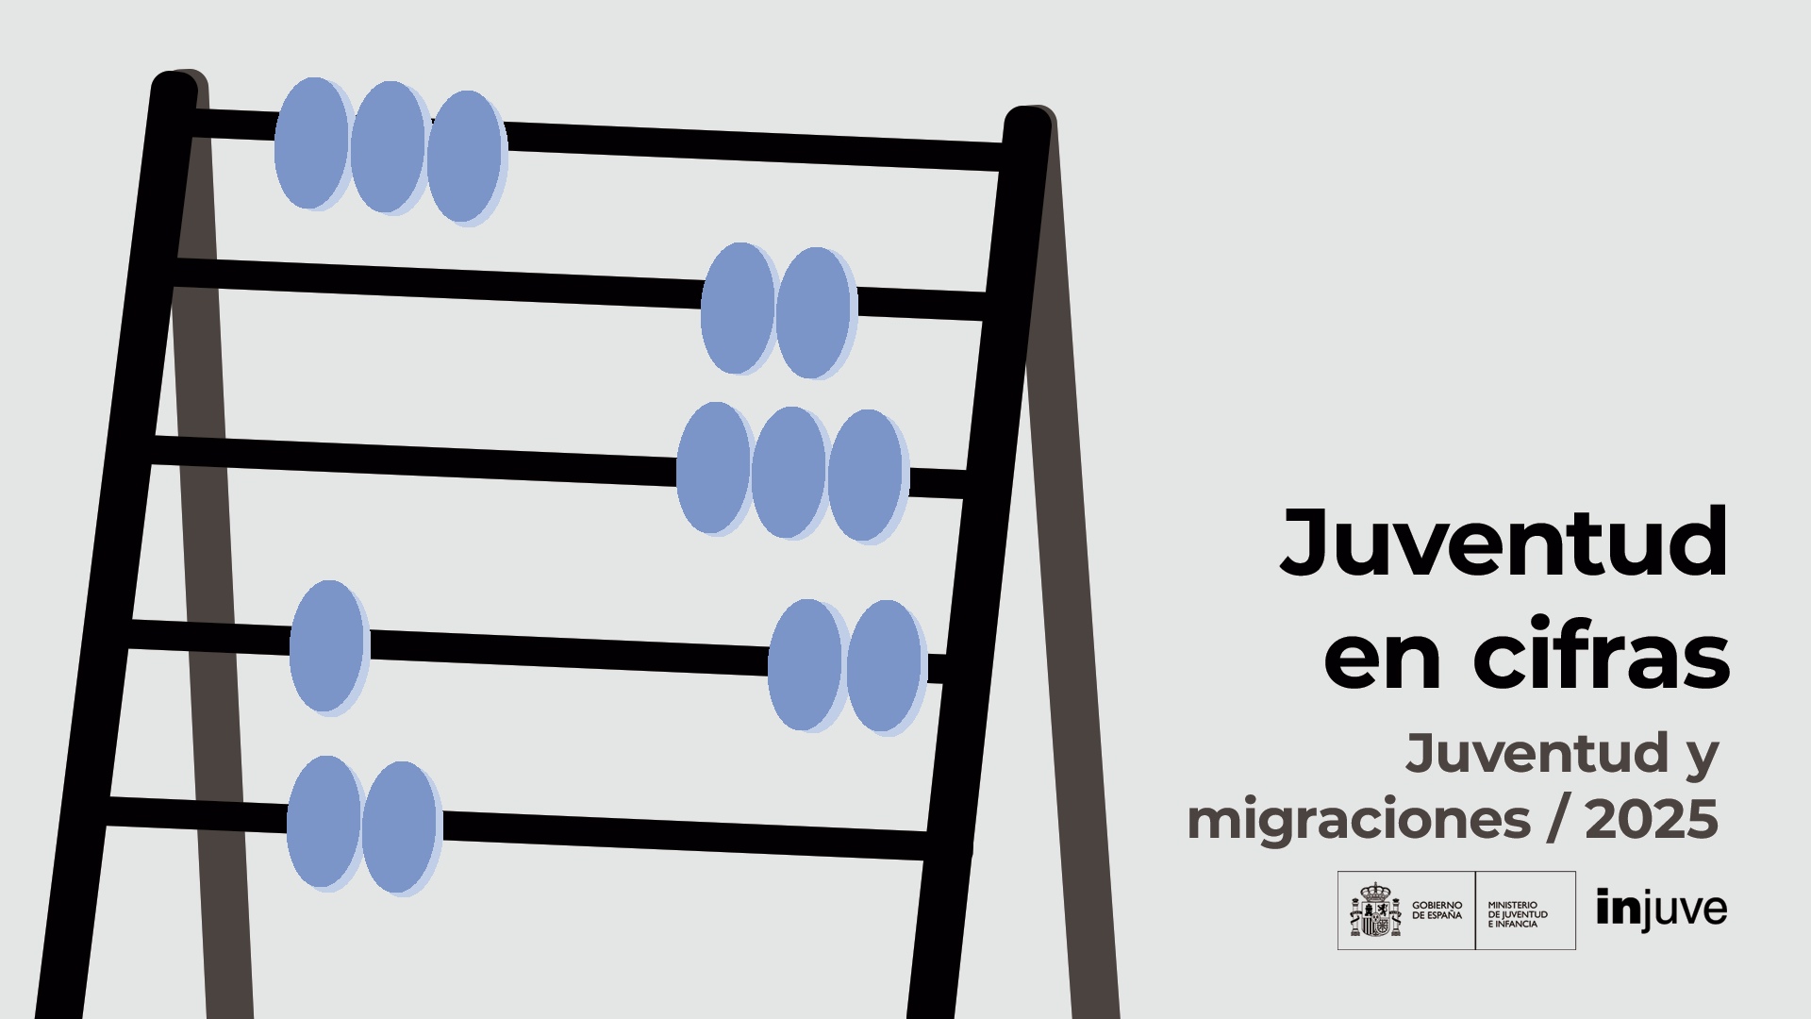

Pag05
Juventud en Cifras - JUVENTUD Y MIGRACIONES

 | Evolución del porcentaje de la población extranjera. 2004-2024
 | Porcentajes sobre el total de población en cada grupo
 | Total población extranjera | Población joven extranjera 15 a 29 años
2004 | 0.068177710469 | 0.10282296278
2005 | 0.079226197783 | 0.1218432643
2006 | 0.08931876321 | 0.13874350684
2007 | 0.099351744534 | 0.15611025193
2008 | 0.11137318323 | 0.17730750173
2009 | 0.1164953271 | 0.18447674361
2010 | 0.1162179329 | 0.18015817264
2011 | 0.11383675999 | 0.17235478501
2012 | 0.11183745233 | 0.16568592736
2013 | 0.10841996761 | 0.1560425527
2014 | 0.10057591508 | 0.14022836386
2015 | 0.095937872544 | 0.13053536267
2016 | 0.095205520236 | 0.12657513804
2017 | 0.095008616935 | 0.12429834709
2018 | 0.098130885 | 0.12904507844
2019 | 0.10338598576 | 0.13763522334
2020 | 0.11076699061 | 0.14933686033
2021 | 0.11397913596 | 0.15006821301
2022 | 0.1160123333 | 0.15011287169
2023 | 0.12664186924 | 0.16621042749
2024 | 0.13373761394 | 0.17577484765

 | Fuente: elaboración propia a partir de datos del INE, Estadística Continua de Población. Datos definitivos a 1 de enero de 2024.

Pag06
Juventud en Cifras - JUVENTUD Y MIGRACIONES

 | Pirámide de población (española y extranjera) en España . 2024
 | Extranjeros | Españoles | Extranjeros | Españoles
De 0 a 4 años | -132522 | -764160 | 125014 | 723838
De 5 a 9 años | -154833 | -974848 | 146247 | 920243
De 10 a 14 años | -160718 | -1121518 | 149451 | 1056985
DE 15 A 19 AÑOS | -166521 | -1199390 | 144785 | 1134172
DE 20 A 24 AÑOS | -237554 | -1102033 | 213510 | 1049664
DE 25 A 29 AÑOS | -313844 | -1023825 | 307355 | 978604
DE 30 A 34 AÑOS | -346933 | -1086701 | 354834 | 1049932
De 35 a 39 años | -344499 | -1186004 | 367270 | 1171026
De 40 a 44 años | -341261 | -1478204 | 344364 | 1474126
De 45 a 49 años | -301856 | -1763630 | 285646 | 1748487
De 50 a 54 años | -230945 | -1704707 | 224558 | 1706551
De 55 a 59 años | -169593 | -1625592 | 175586 | 1673137
De 60 a 64 años | -120576 | -1448135 | 133160 | 1532380
De 65 a 69 años | -88609 | -1208167 | 103713 | 1329205
De 70 a 74 años | -63303 | -991341 | 75644 | 1145729
De 75 a 79 años | -43256 | -829976 | 50601 | 1048390
De 80 a 84 años | -23818 | -537837 | 27903 | 763613
De 85 a 89 años | -9977 | -338063 | 12776 | 589542
90 y más años | -3360 | -188762 | 5887 | 448896

Española
Extranjera

 | Fuente: elaboración propia a partir de datos del INE, Estadística Continua de Población. Datos definitivos a 1 de enero de 2024.

Pag07
Juventud en Cifras - JUVENTUD Y MIGRACIONES

 | Distribución de la población joven residente por sexo y nacionalidad según grupos de edades. 2024
 | Porcentajes sobre el total de cada colectivo
 | Varones Españoles | Varones Extranjeros | Mujeres Extranjeras | Mujeres Españolas
De 15 a 19 años | 0.45347820761 | 0.062960041862 | 0.054741862354 | 0.42881988818
De 20 a 24 años | 0.42340921813 | 0.091270001356 | 0.082032118969 | 0.40328866154
De 15 a 24 años | 0.43856434973 | 0.077001441985 | 0.068277502087 | 0.4161567062
De 25 a 29 años | 0.42245450758 | 0.09120766861 | 0.084567179041 | 0.40177064476
De 15 a 29 años | 0.42245450758 | 0.09120766861 | 0.084567179041 | 0.40177064476

 | Fuente: elaboración propia a partir de datos del INE, Estadística Continua de Población. Datos definitivos a 1 de enero de 2024.

 | Peso de la población joven en el conjunto de la población por sexo y nacionalidad según grupos de edades. 2024
 | Porcentajes sobre el total de cada colectivo
 | De 15 a 24 años | De 15 a 29 años
Conjunto Población Total | 0.10793216617 | 0.16189441336
Conjunto Población Españoles | 0.10649417143 | 0.15403814095
Conjunto Población Extranjeros | 0.11724652976 | 0.21278206636
Entre los Varones Total | 0.11354818683 | 0.16968938137
Entre los Varones Españoles | 0.11186676565 | 0.16163249379
Entre los Varones Extranjeros | 0.12417877441 | 0.22062810505
Entre las Mujeres Total | 0.10253495124 | 0.15440314504
Entre las Mujeres Españolas | 0.1013638735 | 0.14678628254
Entre las Mujeres Extranjeras | 0.11030217615 | 0.20492232254

 | Fuente: elaboración propia a partir de datos del INE, Estadística Continua de Población. Datos definitivos a 1 de enero de 2024.

Pag08
Juventud en Cifras - JUVENTUD Y MIGRACIONES

 | Distribución de la población joven por sexo y grupos de edades según nacionalidad. 2024
 | Porcentajes sobre el total de población joven en cada nacionalidad
 | Varones 15-19 | Mujeres 15-19 | Varones 20-24 | Mujeres 20-24 | Varones 25-29 | Mujeres 25-29
TOTAL | 0.1735 | 0.1625 | 0.1702 | 0.1605 | 0.1699 | 0.1634
Extranjera | 0.1204 | 0.1046 | 0.1717 | 0.1543 | 0.2268 | 0.2221
Española | 0.1849 | 0.1748 | 0.1699 | 0.1618 | 0.1578 | 0.1508

 | Fuente: elaboración propia a partir de datos del INE, Estadística Continua de Población. Datos definitivos a 1 de enero de 2024.

Pag09
Juventud en Cifras - JUVENTUD Y MIGRACIONES

 | Población extranjera y población joven extranjera (15-29 años) por nacionalidad (agrupación de países). 2024
 |  | AMBOS SEXOS |  | VARONES |  | MUJERES
 |  | Total población | 15-29 años | Total población | 15-29 años | Total población | 15-29 años
 | TOTAL | 6,502,282 | 1,383,569 | 3,253,978 | 717,919 | 3,248,304 | 665,650
 | Unión Europea UE27_2020 | 1,724,292 | 276,643 | 860,843 | 134,787 | 863,449 | 141,856
 | Resto Europa | 698,473 | 93,591 | 316,131 | 42,621 | 382,342 | 50,970
 | De África | 1,278,374 | 278,368 | 781,686 | 186,781 | 496,688 | 91,587
 | De América del Norte | 443,218 | 135,367 | 176,397 | 55,368 | 266,821 | 79,999
 | De Centro América y Caribe | 93,465 | 23,122 | 40,732 | 8,825 | 52,733 | 14,297
 | De Sudamérica | 1,732,934 | 453,185 | 788,642 | 217,223 | 944,292 | 235,962
 | De Asia | 522,563 | 121,868 | 284,414 | 71,534 | 238,149 | 50,334
 | De Oceanía | 4,593 | 712 | 2,563 | 367 | 2,030 | 345
 | Apátridas | 4,370 | 713 | 2,570 | 413 | 1,800 | 300
 | Fuente: elaboración propia a partir de datos del INE, Estadística Continua de Población. Datos definitivos a 1 de enero de 2024.

 | El peso de la población joven extranjera (15-29 años) en cada nacionalidad según sexo. 2024
 | Porcentajes de jóvenes sobre el total de cada nacionalidad
 | Ambos sexos | Varones | Mujeres
TOTAL | 0.21278206636 | 0.22062810505 | 0.20492232254
UNION EUROPEA (EU27_2020) | 0.16043860321 | 0.15657558928 | 0.16428995806
EUROPA NO COMUNITARIA | 0.13399372631 | 0.13482069142 | 0.13330996856
DE AFRICA | 0.2177516126 | 0.23894632883 | 0.18439543536
DE CENTRO AMERICA Y CARIBE | 0.3054185525 | 0.31388288916 | 0.2998227276
DE AMERICA DEL NORTE | 0.2473867223 | 0.21666011981 | 0.2711205507
DE AMERICA DEL SUR | 0.26151313322 | 0.27543929945 | 0.24988245161
DE ASIA | 0.23321207204 | 0.25151363857 | 0.21135507602
DE OCEANIA | 0.15501850642 | 0.14319157238 | 0.16995073892
APATRIDAS | 0.16315789474 | 0.16070038911 | 0.16666666667

 | Fuente: elaboración propia a partir de datos del INE, Estadística Continua de Población. Datos definitivos a 1 de enero de 2024.

Pag10
Juventud en Cifras - JUVENTUD Y MIGRACIONES

 | Distribución de la población joven extranjera (15-29 años) por nacionalidades, según sexo. 2024
 | Porcentajes sobre el total de población joven extranjera en cada sexo
 | Ambos sexos | Varones | Mujeres
UNION EUROPEA (EU27_2020) | 0.19994882799 | 0.18774680709 | 0.21310899121
EUROPA NO COMUNITARIA | 0.067644620543 | 0.059367421673 | 0.076571771952
DE AFRICA | 0.20119560354 | 0.26017001918 | 0.13759032525
DE CENTRO AMERICA Y CARIBE | 0.097838994658 | 0.077122906623 | 0.12018177721
DE AMERICA DEL NORTE | 0.01671185174 | 0.012292473106 | 0.021478254338
DE AMERICA DEL SUR | 0.32754781294 | 0.30257313151 | 0.35448358747
DE ASIA | 0.088082343562 | 0.099640767273 | 0.07561631488
DE OCEANIA | 0.00051461112529 | 0.00051119973145 | 0.00051829039285
APATRIDAS | 0.00051533389372 | 0.00057527381223 | 0.00045068729813

 | Fuente: elaboración propia a partir de datos del INE, Estadística Continua de Población. Datos definitivos a 1 de enero de 2024.

 | Porcentajes de población joven extranjera en la población total joven, por sexo y grupos de edades. 2024
 | Porcentajes sobre el total de población joven en cada sexo
 | De 15 a 24 años | De 15 a 29 años
Ambos Sexos | 0.14527894407 | 0.17577484765
Varones | 0.14935327988 | 0.17756352879
Mujeres | 0.14094277596 | 0.17388567144

 | Fuente: elaboración propia a partir de datos del INE, Estadística Continua de Población. Datos definitivos a 1 de enero de 2024.

Pag14
Juventud en Cifras - JUVENTUD Y MIGRACIONES

 | Tasas de actividad, empleo y paro de la población joven de 16 a 29 años según nacionalidad (extranjera y española) por sexo. 2024
 | Porcentajes de población activa sobre el total de población de su misma edad |  | Porcentajes de población ocupada sobre el total de población de su misma edad.
Tasa de Actividad
 | Total | Varones | Mujeres
Extranjera | 62.308102013 | 68.103738519 | 56.610289366
Española | 52.520033923 | 54.202620091 | 50.721058853
Total | 54.101316846 | 56.371451839 | 51.706849804
Tasa de Empleo
 | Total | Varones | Mujeres
Extranjera | 48.913881514 | 52.020949862 | 42.403775698
Española | 42.045367505 | 43.39022239 | 40.607485477
Total | 43.154990345 | 45.089166957 | 41.114881643

 | Fuente: elaboración propia a partir de microdatos del INE: Encuesta de Población Activa. 2024 (medias cuatro trimestres). |  | Fuente: elaboración propia a partir de microdatos del INE: Encuesta de Población Activa. 2024 (medias cuatro trimestres).

Tasa de Paro
 | Total | Varones | Mujeres
Extranjera | 21.496755745 | 20.298647345 | 22.913784674
Española | 19.944134906 | 19.948108935 | 19.939594332
Total | 20.233013057 | 20.014181849 | 20.484651842
 |  | Porcentajes de población en paro sobre el total de población activa de su misma edad

 |  | Fuente: elaboración propia a partir de microdatos del INE: Encuesta de Población Activa. 2024 (medias cuatro trimestres).

Pag15
Juventud en Cifras - JUVENTUD Y MIGRACIONES

 | Tasas de temporalidad y de ocupados a tiempo parcial de la población joven de 16 a 29 años según nacionalidad (extranjera y española) por sexo. 2024
 |  | Porcentajes de población asalariada con contrato temporal sobre el total de asalariados de su misma edad
Tasa de Temporalidad
 | Total | Varones | Mujeres
Extranjera | 29.990237672 | 29.389499748 | 30.702612428
Española | 35.331906764 | 31.436380475 | 39.641015708
Total | 34.376977949 | 31.060617166 | 38.091239424

 |  | Fuente: elaboración propia a partir de microdatos del INE: Encuesta de Población Activa. 2024 (medias cuatro trimestres).

 |  | Porcentajes de población ocupada a tiempo parcial sobre el total de población ocupada de su misma edad
Tasa de Ocupados a Tiempo Parcial
 | Total | Varones | Mujeres
Extranjera | 22.556308781 | 16.247476535 | 30.271035587
Española | 25.905785307 | 20.989209371 | 31.522681019
Total | 25.292460345 | 20.098619743 | 31.30030874

 |  | Fuente: elaboración propia a partir de microdatos del INE: Encuesta de Población Activa. 2024 (medias cuatro trimestres).

Pag16
Juventud en Cifras - JUVENTUD Y MIGRACIONES

 | Distribución de la población ocupada joven (16-29 años) por sectores económicos según nacionalidad (extranjera y española). 2024
 | Porcentajes sobre el total de Ocupados en cada nacionalidad
 | Extranjera
Agricultura | 0.039382680742
Industria | 0.11286792774
Construcción | 0.095260459388
Servicios | 0.75248893213
 | Española
Agricultura | 0.022124478666
Industria | 0.11731037082
Construcción | 0.036388472257
Servicios | 0.82417667826
 | Total
Agricultura | 0.02528463998
Industria | 0.11649691199
Construcción | 0.047168562524
Servicios | 0.8110498855

 | Fuente: elaboración propia a partir de microdatos del INE: Encuesta de Población Activa. 2024 (medias cuatro trimestres).

